图
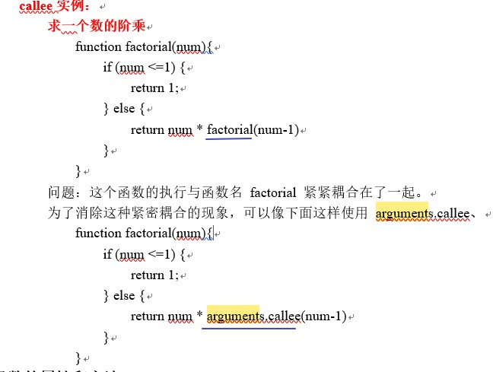

图1-1

重要知识点
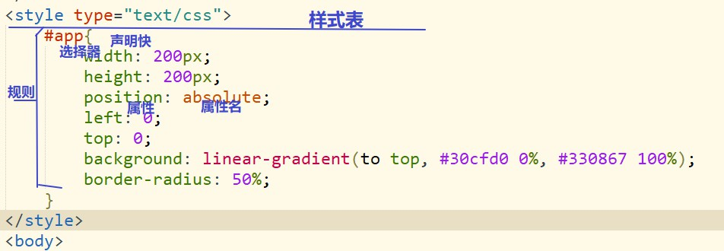
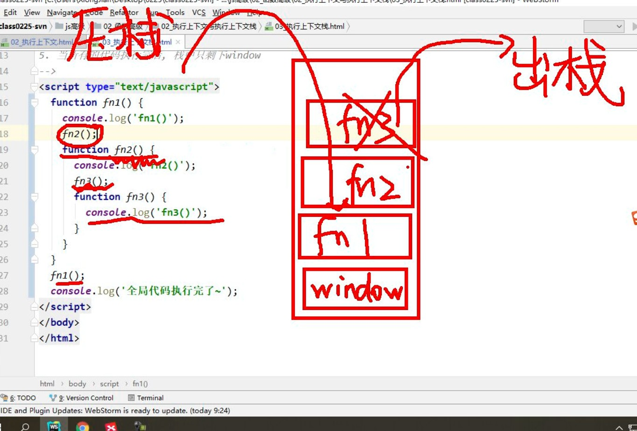
原型和原型链 |  | 作用域和作用域链 |  | 执行上下文
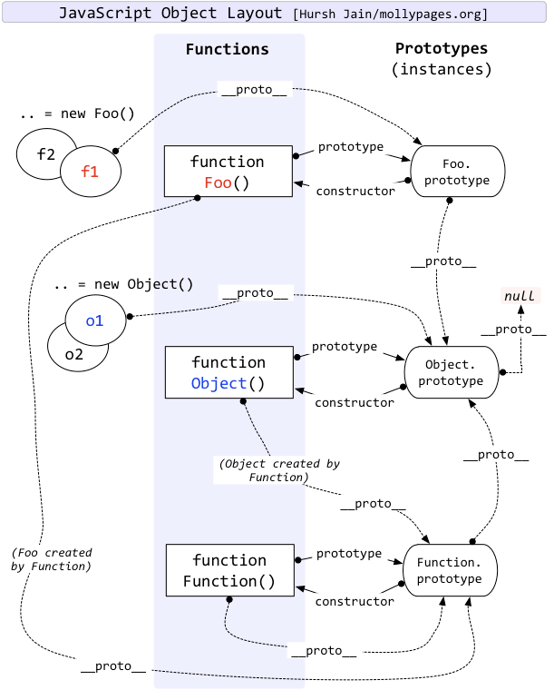
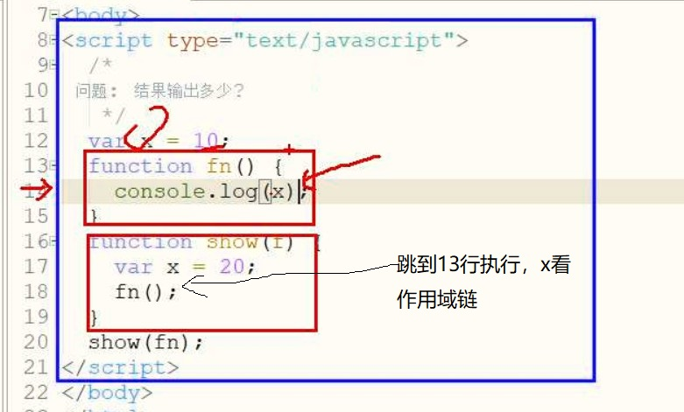
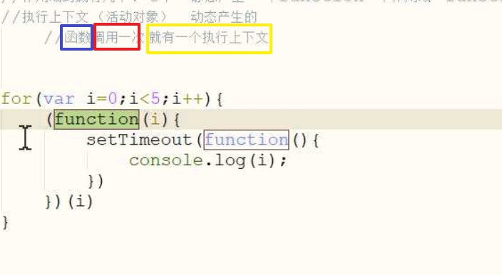

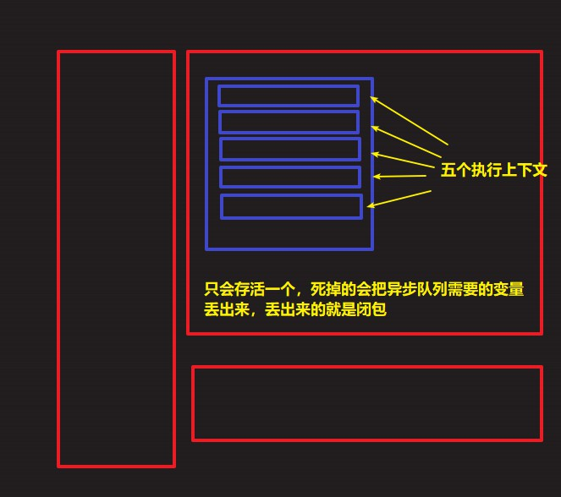

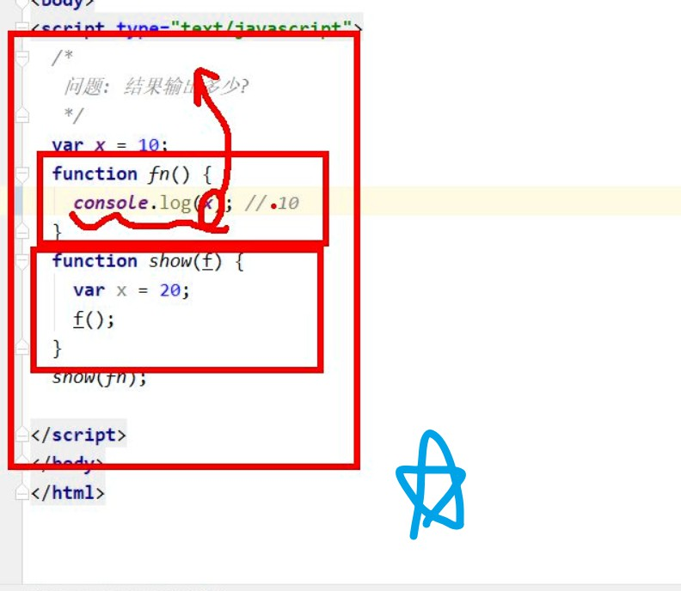

 | -------- | Foo自定义函数
 |  | 大写Object构造函数，用来构造普通obj={}对象

强制类型转换： |  |  | 异步队列 |  | ==
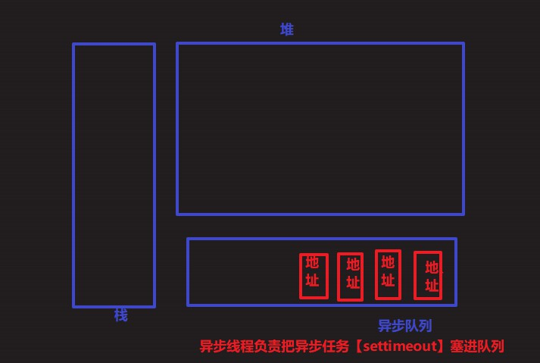
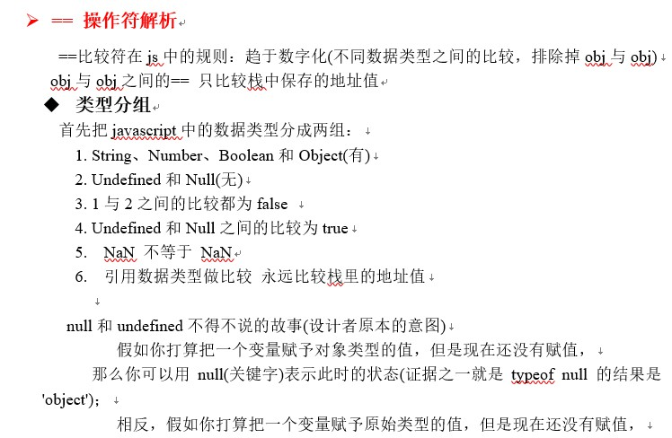

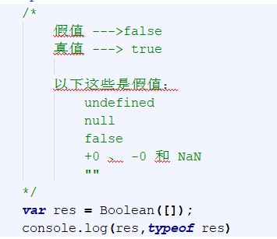

Object.prototype.toString---返回---à”[object Objecct]” String类型Array.prototype.toString ---返回---à1,2,3



事件对象写法

3.29offsetLeft,offsetTop,offsetWidth,offsetHeight,clienWidth,clienHeigh

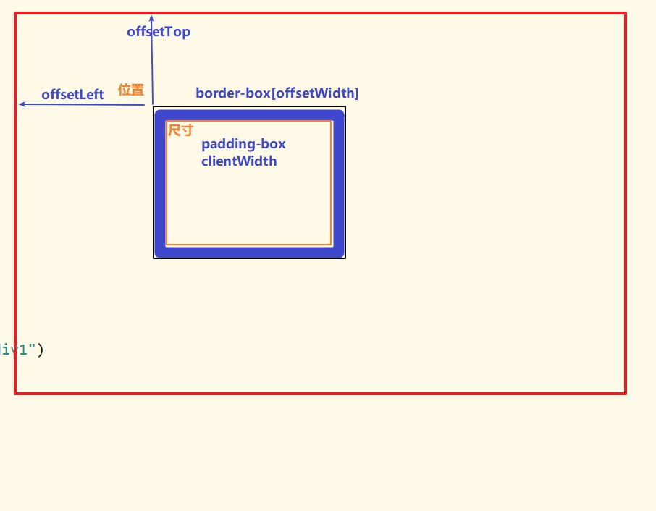

css概念

其他知识点
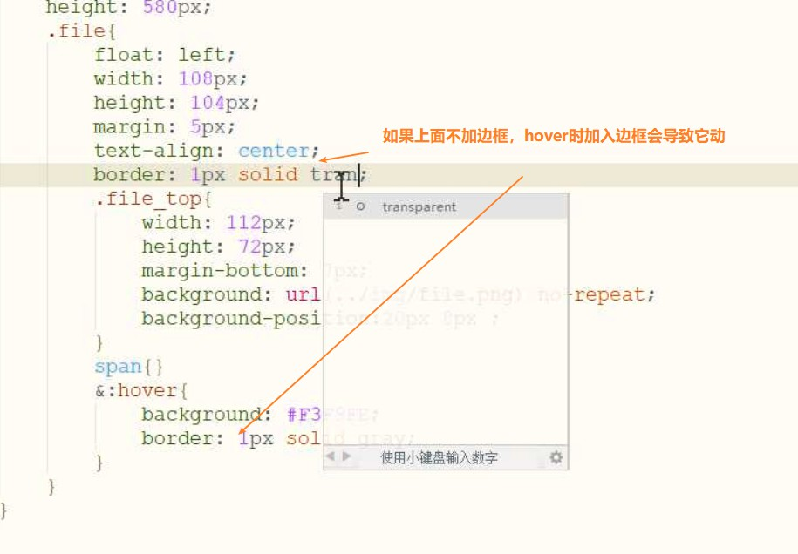
•javascript中的变量没有类型，值的类型就是变量的类型 •typeof null ---> object •var a = b.bing({a:”a”}) Bing会在堆里面复制一份b，a指向复制的对象b

（2）内存存储

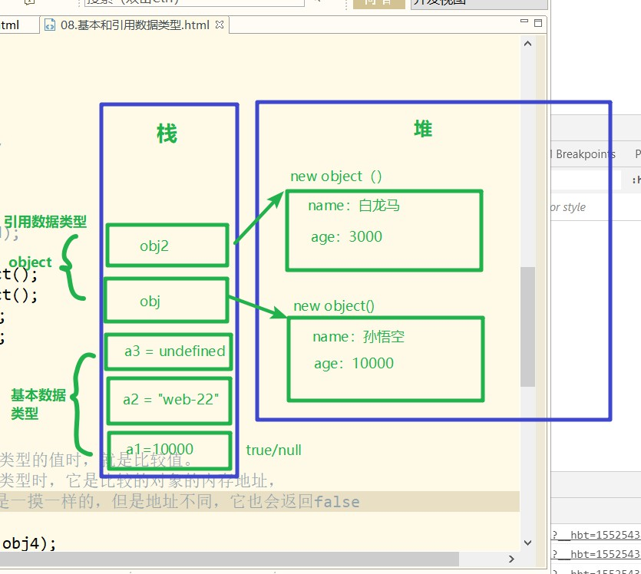

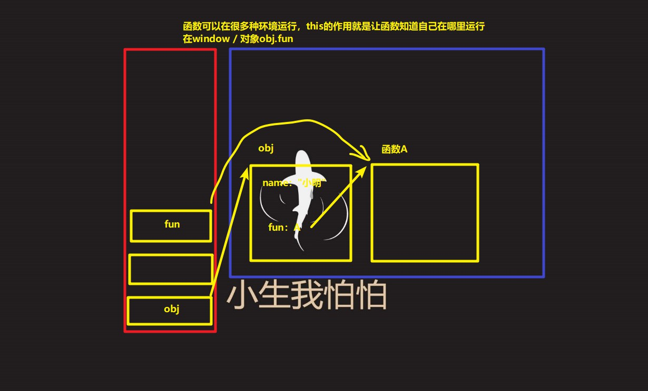

（3）递归

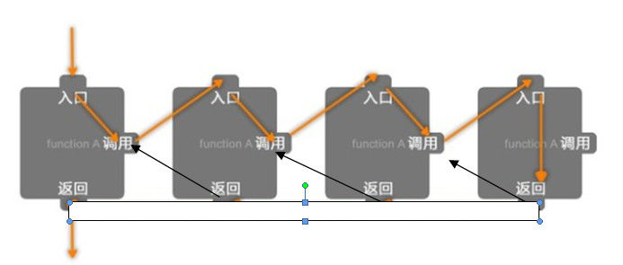

（4）IIFE的使用(沙箱、黑盒、自调用函数)---用完就清除变量、节省空间、闭包的时候用到

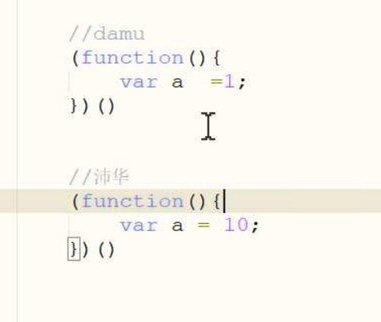

（5）移入时显示边框出现抖动

面试题
面试题1.this

面试题2.作用域链

面试题3.bing

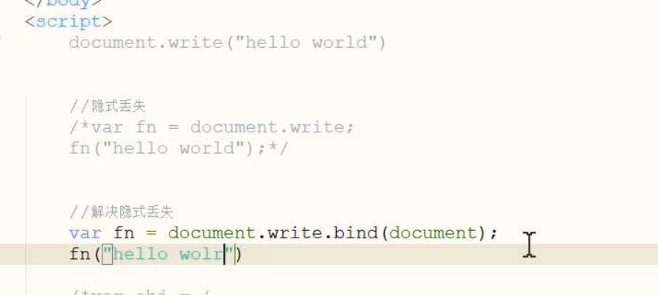

面试题4.强制类型转换
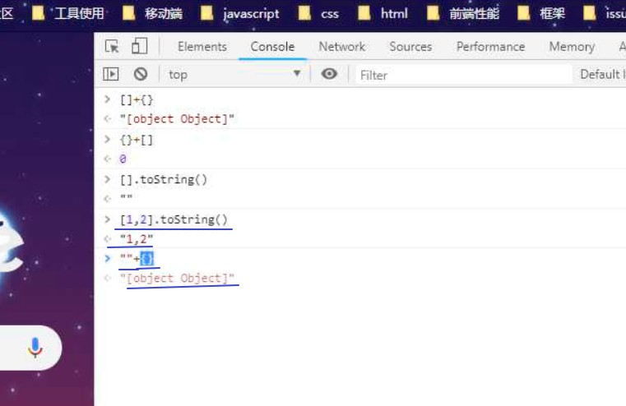

面试题4：异步队列

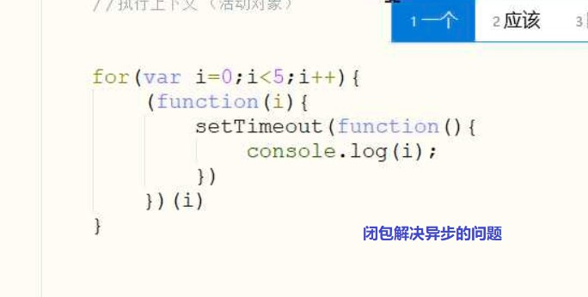

面试题5.闭包的面试题

面试题6.冒泡的面试题

库的三种玩法
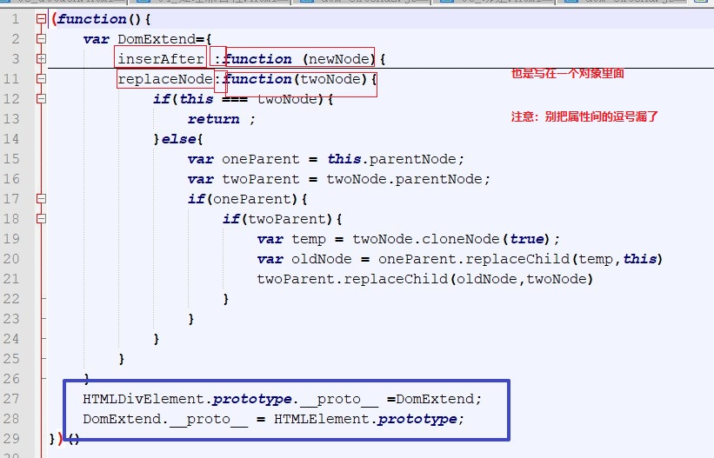
第一种：匿名函数+修改显示原型 | 第二种：匿名函数+匿名空间
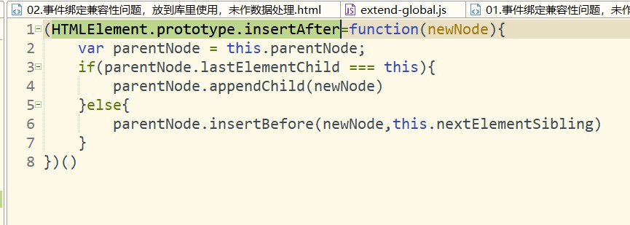
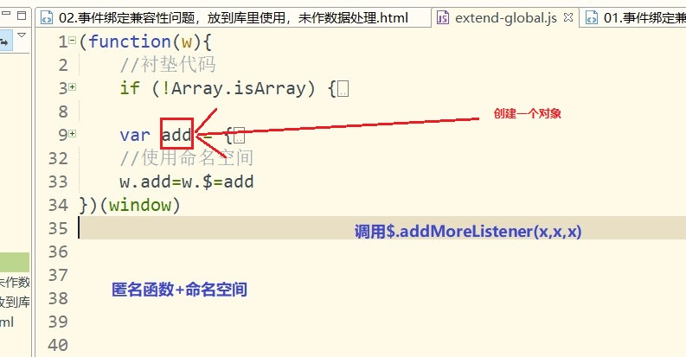

 |  | 衬垫代码写在全局
第三种：匿名函数+修改原型链

